P1
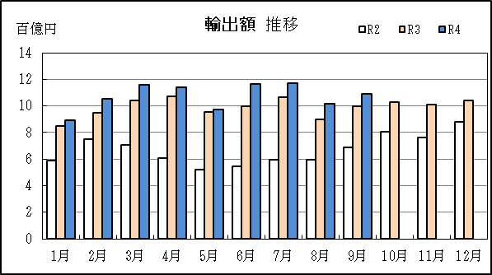
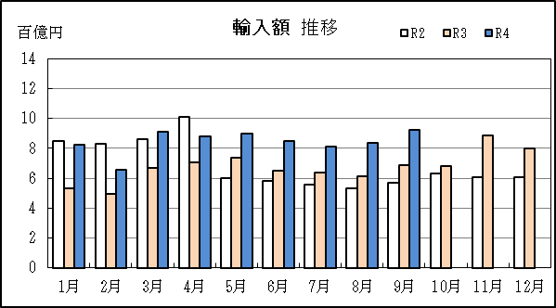
中部空港 貿易概況

【令和4年9月】 |  |  |  |  |  |  |  |  |  |  |  |  |  |  |  |  | （単位：百万円、％）
区 分 |  | 輸 出 額 |  |  |  | 輸 入 額 |  |  |  | 輸出入額 |  |  |  | 差引額(▲は輸入超過）
 |  | 前年同期比 |  | 管内比 |  | 前年同期比 |  | 管内比 |  | 前年同期比 |  | 管内比 |  | 前年同期比 |  | 管内比
中部空港 |  |  | 109,391 |  |  |  | 92,536 |  |  |  | 201,927 |  |  |  | 16,855
 |  | 109.7 |  | 5.5 |  | 134.3 |  | 7.1 |  | 119.8 |  | 6.2 |  | 54.7 |  | －
名古屋税関 管 内 |  |  | 1,975,279 |  |  |  | 1,307,895 |  |  |  | 3,283,175 |  |  |  | 667,384
 |  | 134.7 |  | － |  | 155.5 |  | － |  | 142.3 |  | － |  | 106.8 |  | －

【推移】 |  |  |  |  |  |  |  |  |  |  |  |  |  |  |  |  | （単位：百万円、％）
期 間 |  | 輸 出 額 |  |  |  | 輸 入 額 |  |  |  | 輸出入額 |  |  |  | 差引額(▲は輸入超過）
 |  | 金 額 |  |  | 前 年 同期比 | 金 額 |  |  | 前 年 同期比 | 金 額 |  |  | 前 年 同期比 | 金 額 |  |  | 前 年 同期比
平成29年 |  |  | 921,270 |  | 108.0 |  | 960,461 |  | 105.9 |  | 1,881,731 |  | 106.9 |  | ▲ 39,191 |  | 72.1
平成30年 |  |  | 1,068,200 |  | 115.9 |  | 1,109,627 |  | 115.5 |  | 2,177,828 |  | 115.7 |  | ▲ 41,427 |  | 105.7
令和元年 |  |  | 934,185 |  | 87.5 |  | 1,116,886 |  | 100.7 |  | 2,051,071 |  | 94.2 |  | ▲ 182,702 |  | 441.0
令和2年 |  |  | 804,954 |  | 86.2 |  | 824,065 |  | 73.8 |  | 1,629,019 |  | 79.4 |  | ▲ 19,111 |  | 10.5
令和3年 |  |  | 1,190,946 |  | 148.0 |  | 810,289 |  | 98.3 |  | 2,001,235 |  | 122.8 |  | 380,657 |  | －
令和2年 | 下期 |  | 432,623 |  | 95.6 |  | 350,525 |  | 63.1 |  | 783,148 |  | 77.7 |  | 82,097 |  | －
令和3年 | 上期 |  | 586,845 |  | 157.6 |  | 378,891 |  | 80.0 |  | 965,736 |  | 114.2 |  | 207,954 |  | －
令和3年 | 下期 |  | 604,101 |  | 139.6 |  | 431,398 |  | 123.1 |  | 1,035,499 |  | 132.2 |  | 172,703 |  | 210.4
令和4年 | 上期 |  | 638,286 |  | 108.8 |  | 502,026 |  | 132.5 |  | 1,140,312 |  | 118.1 |  | 136,260 |  | 65.5
令和3年 | １月 |  | 84,989 |  | 143.6 |  | 53,345 |  | 63.0 |  | 138,333 |  | 96.2 |  | 31,644 |  | －
 | ２月 |  | 95,098 |  | 126.9 |  | 49,394 |  | 59.6 |  | 144,492 |  | 91.5 |  | 45,704 |  | －
 | ３月 |  | 104,263 |  | 148.2 |  | 67,189 |  | 77.8 |  | 171,452 |  | 109.4 |  | 37,074 |  | －
 | ４月 |  | 107,335 |  | 175.9 |  | 70,504 |  | 69.8 |  | 177,839 |  | 109.8 |  | 36,831 |  | －
 | ５月 |  | 95,301 |  | 182.7 |  | 73,553 |  | 122.1 |  | 168,854 |  | 150.2 |  | 21,749 |  | －
 | ６月 |  | 99,859 |  | 182.7 |  | 64,906 |  | 111.1 |  | 164,765 |  | 145.7 |  | 34,952 |  | －
 | ７月 |  | 106,334 |  | 178.5 |  | 63,760 |  | 114.5 |  | 170,094 |  | 147.6 |  | 42,574 |  | 11倍
 | ８月 |  | 89,639 |  | 150.6 |  | 61,341 |  | 115.0 |  | 150,980 |  | 133.8 |  | 28,299 |  | 457.1
 | ９月 |  | 99,685 |  | 144.5 |  | 68,881 |  | 120.8 |  | 168,566 |  | 133.8 |  | 30,803 |  | 257.8
 | 10月 |  | 103,022 |  | 128.2 |  | 68,424 |  | 108.3 |  | 171,447 |  | 119.4 |  | 34,598 |  | 201.0
 | 11月 |  | 100,989 |  | 132.8 |  | 88,795 |  | 146.4 |  | 189,783 |  | 138.8 |  | 12,194 |  | 79.3
 | 12月 |  | 104,432 |  | 118.5 |  | 80,197 |  | 132.2 |  | 184,629 |  | 124.1 |  | 24,235 |  | 88.3
令和4年 | １月 |  | 89,392 |  | 105.2 |  | 82,374 |  | 154.4 |  | 171,766 |  | 124.2 |  | 7,017 |  | 22.2
 | ２月 |  | 105,320 |  | 110.7 |  | 65,860 |  | 133.3 |  | 171,181 |  | 118.5 |  | 39,460 |  | 86.3
 | ３月 |  | 115,695 |  | 111.0 |  | 91,256 |  | 135.8 |  | 206,951 |  | 120.7 |  | 24,439 |  | 65.9
 | ４月 |  | 114,294 |  | 106.5 |  | 88,167 |  | 125.1 |  | 202,461 |  | 113.8 |  | 26,128 |  | 70.9
 | ５月 |  | 97,113 |  | 101.9 |  | 89,679 |  | 121.9 |  | 186,793 |  | 110.6 |  | 7,434 |  | 34.2
 | ６月 |  | 116,472 |  | 116.6 |  | 84,689 |  | 130.5 |  | 201,161 |  | 122.1 |  | 31,783 |  | 90.9
 | ７月 |  | 117,007 |  | 110.0 |  | 81,187 |  | 127.3 |  | 198,194 |  | 116.5 |  | 35,820 |  | 84.1
 | ８月 |  | 101,473 |  | 113.2 |  | 83,972 |  | 136.9 |  | 185,446 |  | 122.8 |  | 17,501 |  | 61.8
 | ９月 |  | 109,391 |  | 109.7 |  | 92,536 |  | 134.3 |  | 201,927 |  | 119.8 |  | 16,855 |  | 54.7
 | 10月
 | 11月
 | 12月
・令和2年以前：確定値
・令和3年：確々報値
・令和4年：輸出の8月分並びに輸入、輸出入及び差引の7月分以前は、確報値
・管内比とは、中部空港が名古屋税関管内に占める割合

【推移グラフ】

